상품제안서
스위스밀리터리-보온보냉 워터저그 6L | 상품코드: S11264

 |  |  |  |  |  |  | 02-713-8555 | www.synergygift.co.kr
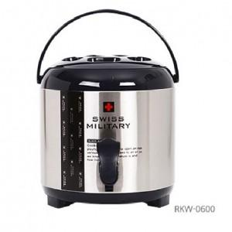 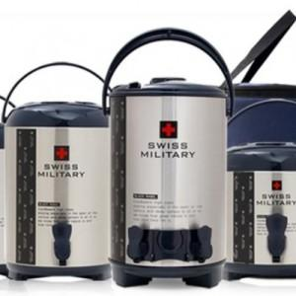

【상세/제작정보】

【인쇄/포장옵션】 | 레이저 / 포장불가능

【공급단가】 | 수량 | 15~ | 50~ | 100~ | 500~ | 1,000~
*VAT별도 | 단가 | 39,120원 | 37,670원 | 36,230원 | 34,780원 | 33,910원

【상품 URL】 | https://www.synergygift.co.kr:443/src/goods_detail.php?gdno=3010

